Trang_bìa
Posts and Telecommunications Institute of Technology |  |  |  |  |  |  | Thiết kế |  | Tài liệu phát triển |  | Tên hệ thống |  |  | Website bán phụ kiện thời trang |  |  |  | Người tạo |  | Oanh, Tien | Ngày tạo |  | 2023-07-10
 |  |  |  |  |  |  |  |  |  |  |  |  |  |  |  |  |  | Người cập nhật |  |  | Ngày cập nhật
 |  |  |  |  |  |  |  |  |  |  | Màn hình (ID) |  |  | Product_Adding |  | Màn hình (Tên) |  | Thêm sản phẩm mới

 | WEBSITE BÁN PHỤ KIỆN THỜI TRANG Tài liệu phát triển hệ thống

 | Version 1.0

 |  |  |  |  |  |  |  |  |  | 1. Mục đích |  |  |  | 7. Giao diện màn hình
 |  |  |  |  |  |  |  |  |  | 2. Giới hạn hoạt động |  |  |  | 8. Danh sách hạng mục
 |  |  |  |  |  |  |  |  |  | 3. Giới hạn hệ thống |  |  |  | 9. Khái quát chức năng
 |  |  |  |  |  |  |  |  |  | 4. Chức năng liên quan |  |  |  | 10. Xử lý chi tiết
 |  |  |  |  |  |  |  |  |  | 5. Không bao gồm
 |  |  |  |  |  |  |  |  |  | 6. Sơ đồ

Posts and Telecommunications Institute of Technology |  |  |  |  |  |  | Thiết kế |  | Tài liệu phát triển |  | Tên hệ thống |  |  | Website bán phụ kiện thời trang |  |  |  | Người tạo |  | Oanh, Tien | Ngày tạo |  | 2023-07-10
 |  |  |  |  |  |  |  |  |  |  |  |  |  |  |  |  |  | Người cập nhật |  |  | Ngày cập nhật
 |  |  |  |  |  |  |  |  |  |  | Màn hình (ID) |  |  | Product_Adding |  | Màn hình (Tên) |  | Thêm sản phẩm mới

 | Lịch sử chỉnh sửa

 | Ver |  | Ngày cập nhật |  |  | Nội dung cập nhật |  |  |  |  |  |  |  | Người cập nhật
 |  |  |  |  |  |  |  |  |  |  |  |  |  |  | Ngày duyệt |  | Người duyệt |  | Ngày duyệt |  |  | Người duyệt
 | 1 |  | 2023-07-10 |  |  | Tạo mới |  |  |  |  |  |  |  | Oanh, Tien

 | 2 |  | 2018-10-10 |  |  | Update (6) (7) (8) (9) (10) |  |  |  |  |  |  |  | Oanh, Tien

Posts and Telecommunications Institute of Technology |  |  |  |  |  |  | Thiết kế |  | Tài liệu phát triển |  | Tên hệ thống |  |  | Website bán phụ kiện thời trang |  |  |  | Người tạo |  | Oanh, Tien | Ngày tạo |  | 2023-07-10
 |  |  |  |  |  |  |  |  |  |  |  |  |  |  |  |  |  | Người cập nhật |  |  | Ngày cập nhật
 |  |  |  |  |  |  |  |  |  |  | Màn hình (ID) |  |  | Product_Adding |  | Màn hình (Tên) |  | Thêm sản phẩm mới

 | 1. Mục đích
 |  | - Dùng để thêm sản phẩm mới
 |  | - Người dùng nhập đầy đủ các thông tin bắt buộc của sản phẩm
 |  | - Sau khi nhất nút hoàn tất, hệ thống sẽ kiểm tra
 |  |  | + Trường hợp phát sinh lỗi, hệ thống sẽ thông báo lỗi cho người dùng tại màn hình này.
 |  |  | + Nếu hoàn tất thêm sản phẩm, hệ thống sẽ quay lại màn quản lý sản phẩm

 | 2. Giới hạn hoạt động
 |  | Không có

 | 3. Giới hạn hệ thống
 |  | Không có

 | 4. Chức năng liên quan
 |  | Không có

 | 5. Không bao gồm
 |  | Không có

Posts and Telecommunications Institute of Technology |  |  |  |  |  |  | Thiết kế |  | Tài liệu phát triển |  | Tên hệ thống |  |  | Website bán phụ kiện thời trang |  |  |  | Người tạo |  | Oanh, Tien | Ngày tạo |  | 2023-07-10
 |  |  |  |  |  |  |  |  |  |  |  |  |  |  |  |  |  | Người cập nhật |  |  | Ngày cập nhật
 |  |  |  |  |  |  |  |  |  |  | Màn hình (ID) |  |  | Product_Adding |  | Màn hình (Tên) |  | Thêm sản phẩm mới

Màn hình Thêm sản phẩm
 | 6. Sơ đồ

Khởi động
hệ thống

Màn hình quản lý sản phẩm

Category
ProductPrice
Product

 | Table

 |  |  | № | Loại | Tên |  |  |  |  |  |  | I/O | Ghi Chú
 |  |  | 1 | M | Category |  |  | Table quản lý thông tin danh mục |  |  |  | I
 |  |  | 2 | M | ProductPrice |  |  | Table chứa danh sách giá sản phẩm |  |  |  | I
 |  |  | 4 | M | Product |  |  | Table chứa danh sách các sản phẩm |  |  |  | I/O
 |  |  | 5
 |  |  | 6
 |  |  | 7
 |  |  | 8
 |  |  | 9
 |  |  | 10

 |  |  |  | ※ Loại (M: Master / T: Transaction table / Ⅰ: INI file / W: work table / V: view / S: stored procedures / L: SQL loader / F: file)

Thiết_kế
Posts and Telecommunications Institute of Technology |  |  |  |  | Thiết kế |  |  | Tài liệu phát triển |  |  |  |  | Tên hệ thống |  |  | Website bán phụ kiện thời trang |  |  | Người tạo | Oanh, Tien | Ngày tạo | 2023-07-10
 |  |  |  |  |  |  |  |  |  |  |  |  |  |  |  |  |  |  | Người cập nhật |  | Ngày cập nhật
 |  |  |  |  |  |  |  |  |  |  |  |  | Màn hình (ID) |  |  | Product_Adding |  | Màn hình (Tên) | Thêm sản phẩm

 | 7. Giao diện |  |  | *Hình giao diện chính

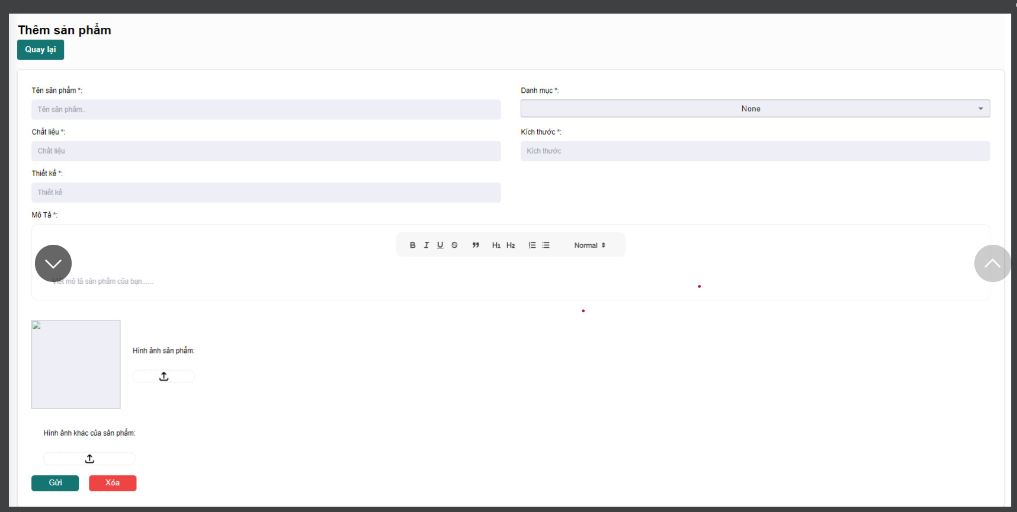

Posts and Telecommunications Institute of Technology |  |  |  |  | Thiết kế |  |  | Tài liệu phát triển |  |  |  |  | Tên hệ thống |  |  | Website bán phụ kiện thời trang |  |  | Người tạo | Oanh, Tiên | Ngày tạo | 2023-07-10
 |  |  |  |  |  |  |  |  |  |  |  |  |  |  |  |  |  |  | Người cập nhật |  | Ngày cập nhật
 |  |  |  |  |  |  |  |  |  |  |  |  | Màn hình (ID) |  |  | Product_Adding |  | Màn hình (Tên) | Thêm sản phẩm

 | 8. Danh sách hạng mục

 |  | [Vùng hiển thị cố định]
 |  | № | Tên hạng mục |  |  | Control |  |  |  |  | Nội dung hiển thị |  |  |  |  |  |  | Ý nghĩa
 |  | 1 | Tên sản phẩm |  |  | TextView |  |  |  |  | Tên sản phẩm |  |  |  |  |  |  | Mô tả nội dung nhập cho người dùng
 |  | 2 | Danh mục |  |  | Combobox |  |  |  |  | Danh mục |  |  |  |  |  |  | Mô tả nội dung nhập cho người dùng
 |  | 3 | Chất Liệu |  |  | TextView |  |  |  |  | Chất liệu |  |  |  |  |  |  | Mô tả nội dung nhập cho người dùng
 |  | 4 | Kích thước |  |  | TextView |  |  |  |  | Kích thước |  |  |  |  |  |  | Mô tả nội dung nhập cho người dùng
 |  | 5 | Thiết kế |  |  | TextView |  |  |  |  | Thiết kế |  |  |  |  |  |  | Mô tả nội dung nhập cho người dùng
 |  | 6 | Mô tả |  |  | TextView |  |  |  |  | Mô tả |  |  |  |  |  |  | Mô tả nội dung nhập cho người dùng
 |  | 7 | Hình ảnh sản phẩm |  |  | Image |  |  |  |  | Hình ảnh sản phẩm |  |  |  |  |  |  | Mô tả nội dung nhập cho người dùng
 |  | 8 | Hình ảnh khác của sản phẩm |  |  | Image |  |  |  |  | Hình ảnh khác của sản phẩm |  |  |  |  |  |  | Mô tả nội dung nhập cho người dùng

 |  | [Vùng nhập]
 |  | № | Tên hạng mục |  | Loại dữ liệu | Độ dài |  |  | Bắt buộc |  |  | I/O | Control |  | Format |  | Ghi chú
 |  | 1 | Tên sản phẩm |  | Chuỗi chữ |  |  |  |  | Y |  | In/Out | Spinner
 |  | 2 | Chất liệu |  | Chuỗi chữ | 64 |  |  |  | Y |  | In | EditText
 |  | 3 | Kích thước |  | Chuỗi chữ | 256 |  |  |  | Y |  | In | EditText
 |  | 4 | Thiết kế |  | Chuỗi chữ | 256 |  |  |  | Y |  | In | EditText
 |  | 5 | Mô tả |  | Chuỗi chữ |  | 256 |  |  | Y |  | In | EditText
 |  | 6 | Hình ảnh khác của sản phẩm |  | Image
 |  | 7 | Hình ảnh sản phẩm |  | Image |  |  |  |  |  |  | In | EditText

 |  | [Vùng nút]
 |  | № | Tên hạng mục |  |  | Control |  |  |  |  |  |  |  | Ghi chú
 |  | 1 | Đổi danh mục |  |  | Combobox
 |  | 2 | Đổi hình ảnh sản phẩm |  |  | Image Upload
 |  | 3 | Đổi hình ảnh khác của sản phẩm |  |  | Image Upload
 |  | 4 | Gửi |  |  | Button
 |  | 5 | Xóa |  |  | Button

Posts and Telecommunications Institute of Technology |  |  |  |  | Thiết kế |  |  | Tài liệu phát triển |  |  |  |  | Tên hệ thống |  |  | Website bán phụ kiện thời trang |  |  | Người tạo | Oanh, Tien | Ngày tạo | 2023-07-10
 |  |  |  |  |  |  |  |  |  |  |  |  |  |  |  |  |  |  | Người cập nhật |  | Ngày cập nhật
 |  |  |  |  |  |  |  |  |  |  |  |  | Màn hình (ID) |  |  | Product_Adding |  | Màn hình (Tên) | Thêm sản phẩm

 | 9. Khái quát chức năng
 |  | (1) Hiển thị ban đầu
 |  |  | 1. Hiển thị màn hình ở trạng thái ban đầu

 |  | (2) Thay đổi danh mục
 |  |  | 1. Nhấn vào Combobox "Danh mục" để thay đổi danh mục
 |  |  | 2. Hiển thị danh sách cách danh mục sản phẩm để người dùng chọn danh mục
 |  |  | Sau khi chọn hoàn tất hiển thị kết quả ra giao diện

 |  | (3) Thay đổi hình ảnh của sản phẩm
 |  |  | 1. Nhấn vào button mũi tên để hiển thị danh sách ảnh của máy tính
 |  |  | 2. Nhận hình ảnh trả về từ hệ thống và chọn hình ảnh phù hợp với sản phẩm
 |  |  | Sau khi chọn hoàn tất hiển thị hình ảnh ra màn hình

 |  | (4) Thay đổi hình ảnh khác của sản phẩm
 |  |  | 1. Nhấn vào button mũi tên để hiển thị danh sách ảnh của máy tính
 |  |  | 2. Nhận hình ảnh trả về từ hệ thống và chọn hình ảnh phù hợp với sản phẩm
 |  |  | Sau khi chọn hoàn tất hiển thị hình ảnh ra màn hình

 |  | (5) Lưu thông tin sản phẩm mới
 |  |  | 1. Nhấn vào button "Gửi" để xử lý
 |  |  | 2. Kiểm tra thông tin ở các trường bắt buộc
 |  |  | Nếu có lỗi, thông báo lỗi tại màn hình này
 |  |  | Lưu thành công thì quay lại màn hình quản lý sản phẩm
 |  | (6) Xóa thông tin đang nhập
 |  |  | 1. Nhấn button "Xóa" để xử lý
 |  |  | Xóa thành công sẽ hiện giao diện tất cả thông tin đều trống

Posts and Telecommunications Institute of Technology |  |  |  |  | Thiết kế |  |  | Tài liệu phát triển |  |  |  |  | Tên hệ thống |  |  | Website bán phụ kiện thời trang |  |  | Người tạo | Oanh, Tien | Ngày tạo | 2023-07-10
 |  |  |  |  |  |  |  |  |  |  |  |  |  |  |  |  |  |  | Người cập nhật |  | Ngày cập nhật
 |  |  |  |  |  |  |  |  |  |  |  |  | Màn hình (ID) |  |  | Product_Adding |  | Màn hình (Tên) | Thêm sản phẩm

 | 10. Xử lý chi tiết
 |  | (1) Hiển thị ban đầu
 |  |  | Xem chi tiết
 |  | (2) Thay đổi danh mục
 |  |  | Xem chi tiết
 |  | (3) Thay đổi hình ảnh của sản phẩm
 |  |  | Xem chi tiết
 |  | (4) Thay đổi hình ảnh khác của sản phẩm
 |  |  | Xem chi tiết
 |  | (5) Lưu thông tin sản phẩm mới
 |  |  | Xem chi tiết
 |  | (6) Xóa thông tin đang nhập
 |  |  | Xem chi tiết

Xử lý chi tiết 10.3
Posts and Telecommunications Institute of Technology |  |  |  |  |  |  | Thiết kế | Tài liệu phát triển | Tên hệ thống | Tìm việc và người giúp việc |  | Người tạo | TrungNH | Ngày tạo | 2018-01-10
 |  |  |  |  |  |  |  |  |  |  |  | Người cập nhật |  | Ngày cập nhật
 |  |  |  |  |  |  |  |  | Màn hình (ID) |  | Màn hình (Tên)

 | 10. Xử lý chi tiết
 |  | (3) Thay đổi hình ảnh của sản phẩm
 |  |  | 1. Nhấn vào button mũi tên để hiển thị danh sách ảnh của máy tính

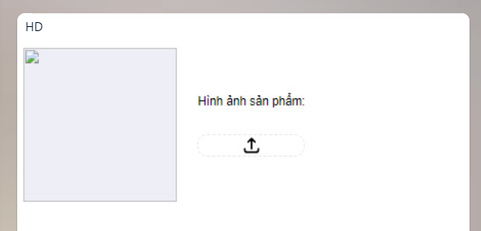

 |  |  |  |  |  | Hình minh hoạ

 |  |  |  | 2. Nhận hình ảnh trả về từ hệ thống và chọn hình ảnh phù hợp với sản phẩm

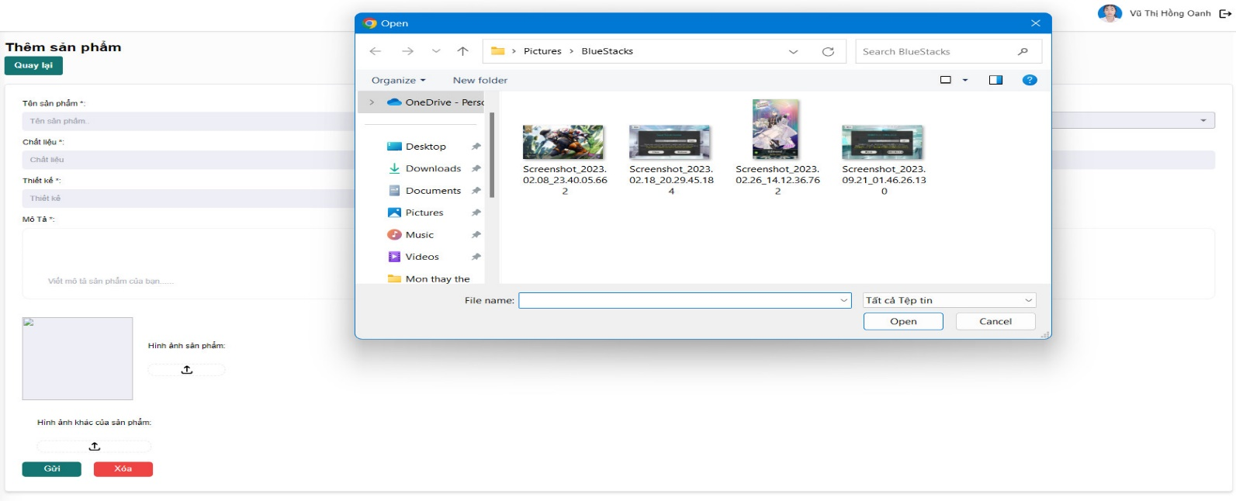

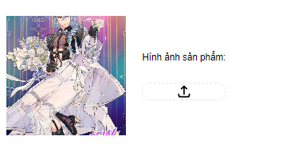
 |  |  |  |  | Sau khi chọn hoàn tất hiển thị hình ảnh ra màn hình

Xử lý chi tiết 10.4
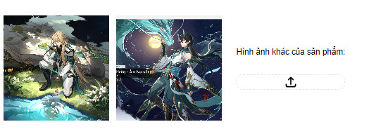
Posts and Telecommunications Institute of Technology |  |  |  |  | Thiết kế | Tài liệu phát triển |  | Tên hệ thống | Tìm việc và người giúp việc |  | Người tạo | TrungNH | Ngày tạo | 2018-01-10
 |  |  |  |  |  |  |  |  |  |  | Người cập nhật |  | Ngày cập nhật
 |  |  |  |  |  |  |  | Màn hình (ID) |  | Màn hình (Tên)

 | 10. Xử lý chi tiết
 |  | (4) Thay đổi hình ảnh khác của sản phẩm
 |  |  | 1. Nhấn vào button mũi tên để hiển thị danh sách ảnh của máy tính



 |  |  |  |  |  |  | Hình minh hoạ

 |  |  |  | 2. Nhận hình ảnh trả về từ hệ thống và chọn hình ảnh phù hợp với sản phẩm
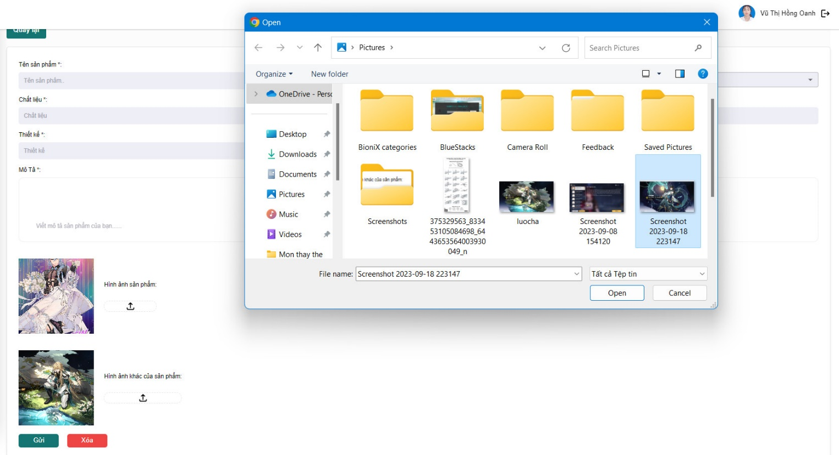

 |  |  |  | Sau khi chọn hoàn tất hiển thị hình ảnh ra màn hình

Xử lý chi tiết 10.6
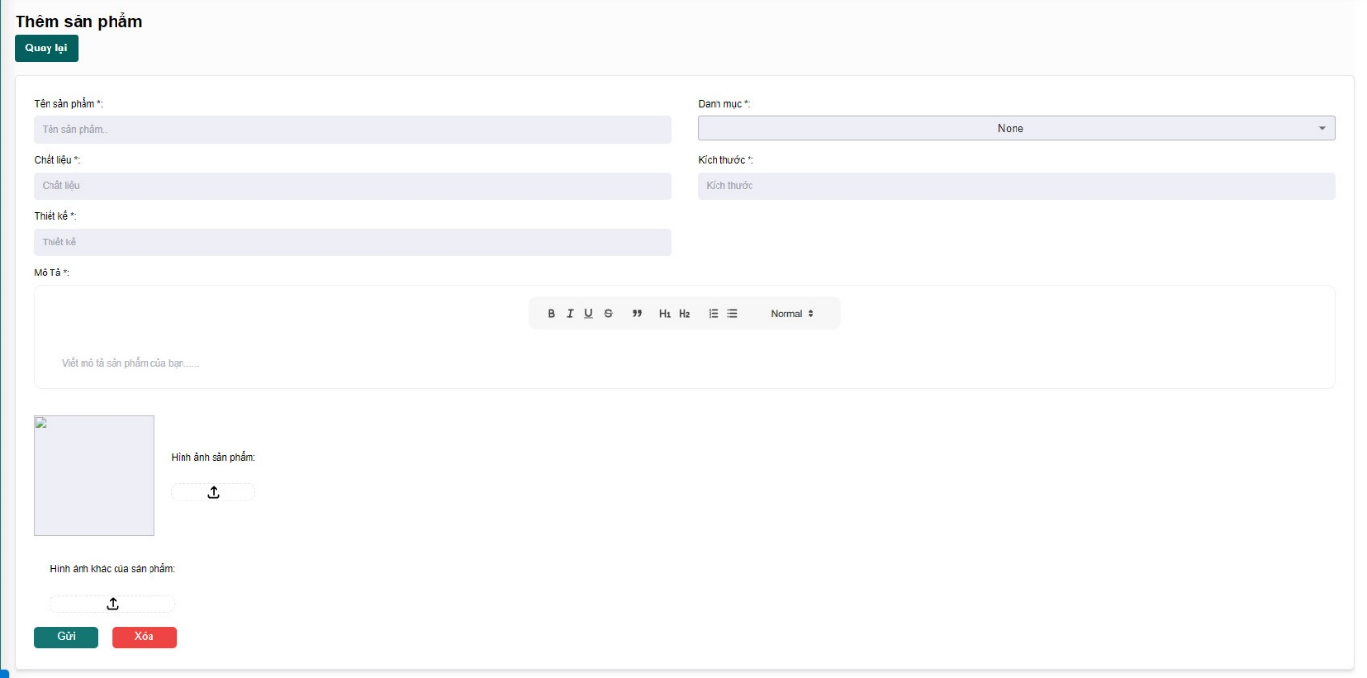
Posts and Telecommunications Institute of Technology |  |  |  |  |  | Thiết kế | Tài liệu phát triển | Tên hệ thống | Tìm việc và người giúp việc |  | Người tạo | TrungNH | Ngày tạo | 2018-01-10
 |  |  |  |  |  |  |  |  |  |  | Người cập nhật |  | Ngày cập nhật
 |  |  |  |  |  |  |  | Màn hình (ID) |  | Màn hình (Tên)

 | 10. Xử lý chi tiết
 |  | (6) Xóa thông tin đang nhập
 |  |  | 1. Nhấn button "Xóa" để xử lý

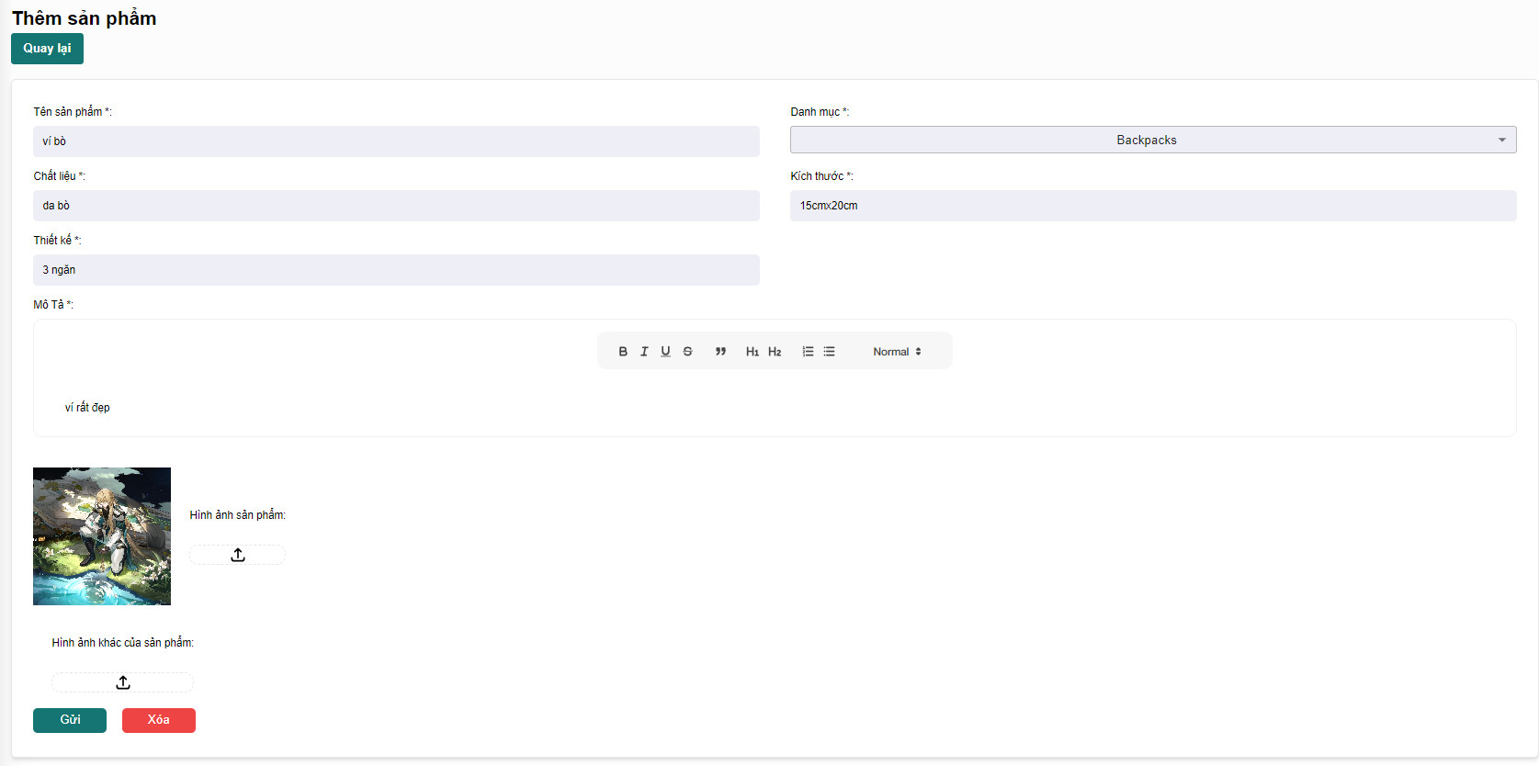

 |  |  |  |  | Giao diện minh hoạ

 |  |  |  | Xóa thành công sẽ hiện giao diện tất cả thông tin đều trống

